PAGINA 1


RESUMEN SEMANAL
ESTADÍSTICAS MONETARIAS Y CAMBIARIAS
2022-07-28
 |  | (Miles de Millones de pesos y porcentajes)
 | VALORES | VARIACION PORCENTUAL ANUAL
 |  | A la última | Un mes | Tres meses | Un año
 | 15-Jul-22 | fecha | atrás | atrás | atrás

 | 2.00 | 3.00 | 4.00 | 5.00 | 6.00
I. Agregados monetarios
A. Base monetaria | 142,323 | 10.4 | 10.1 | 17.9 | 16.2
B. Medios de pago M1 | 182,015 | 8.7 | 8.7 | 12.3 | 18.5
C. M3* | 726,849 | 13.4 | 13.0 | 12.7 | 8.2

II. Portafolio financiero 1/ | 1,153,313 | 13.5 | 13.0 | 14.3 | 10.0
Sector financiero
Medios de pago ampliados - M3* | 726,849 | 13.4 | 13.0 | 12.7 | 8.2
a. Efectivo | 106,477 | 10.0 | 11.3 | 14.8 | 16.6
b. Depósitos en poder del público* | 620,372 | 14.0 | 13.3 | 12.4 | 6.8
Cuentas corrientes | 75,538 | 6.8 | 5.3 | 9.1 | 21.3
Privadas | 61,535 | 6.8 | 6.7 | 9.6 | 23.9
Públicas | 14,003 | 6.9 | -0.5 | 6.8 | 11.2
Cuentas de ahorro | 296,401 | 12.8 | 12.1 | 15.6 | 14.0
CDT* | 186,438 | 19.8 | 18.6 | 8.5 | -10.4
Depósitos fiduciarios (Impuestos y Otros Conceptos) | 16,551 | 20.9 | 24.0 | 18.8 | 29.1
Depósitos a la vista | 10,267 | 50.9 | 44.9 | 37.5 | 28.5
Repos con entidades no financieras | 0 | -- | -- | -- | --
Bonos* | 35,178 | 1.7 | 4.9 | 5.4 | 11.9
TES 2/ | 426,464 | 13.6 | 13.1 | 16.9 | 13.1

III. Total Cartera Neta 3/
A. Moneda legal | 556,895 | 18.6 | 18.6 | 15.7 | 2.6
B. Moneda extranjera | 18,540 | 2.1 | -6.2 | -1.3 | -12.6
C. Total (A+B) | 575,435 | 18.0 | 17.7 | 15.1 | 1.9

Nota: Las cifras de este informe son provisionales.
1/ Incluye los activos financieros en poder de los sectores público y privado.
2/ Corresponde a TES B, TES denominados en dólares, TES Ley 546 de 1999 y los TES UVR.
3/ Incluye ajustes por titularización de cartera hipotecaria y leasing operativo por ventas de cartera para manejo a través de derechos fiduciarios.
No incluye EFES.
* A partir de las estadísticas con corte a ago 28 /2020 se excluyeron los CDT y los bonos en poder del Banco de la República, y se reprocesó la serie desde mar 27/2020 hasta la fecha.
Incluye FDN a partir del corte del 2 de octubre de 2020, tras la emisión de bonos por parte de dicha entidad dirigida al público en general. No contiene
los CDT emitidos por Findeter en el marco del Decreto 581 y la Resolución 1357 de 2020 del MHCP.
(--) La variación no es significativa o excede el 120%.
Fuentes: Superintendencia Financiera de Colombia y Banco de la República.
Unicamente incluye las operaciones de los establecimientos de crédito en Colombia. Por tanto no se tienen en cuenta las operaciones de sus sucursales en el exterior. Las cifras de agregados monetarios y crediticios, se presentan de acuerdo con la información financiera recibida de los establecimientos de Crédito. Estas entidades están registrando bajo NIIF a partir de enero de 2015.
Cualquier inquietud respecto a la información aquí presentada, radicar la solicitud respectiva a través de la plataforma del Sistema de Atención al Ciudadano del Banco de la República: atencionalciudadano@banrep.gov.co

PAGINA 2
RESUMEN SEMANAL
ESTADÍSTICAS MONETARIAS Y CAMBIARIAS
 |  | (Miles de Millones de pesos y porcentajes)
 | VALORES
 | A la | Una semana | Un mes | Tres meses | Un año
 | última fecha | atrás | atrás | atrás | atrás
 | 22-Jul-22 | 15-Jul-22 | 22-Jun-22 | 22-Apr-22 | 22-Jul-21

IV. Reservas internacionales netas 1/* | 57,192.9 | 56,988.2 | 57,115.1 | 57,626.2 | 58,856.6

V. Instrumentos operativos del Banco Central 2/ | 22-Jul-22 | 15-Jul-22 | 24-Jun-22 | 22-Apr-22 | 23-Jul-21
A. Operaciones de mercado abierto - Pasivas ** | 0.0 | 0.0 | 0.0 | 0.0 | 0.0
B. Operaciones de mercado abierto - Activas *** | 13,802.6 | 10,401.0 | 21,880.9 | 17,629.6 | 14,734.5
C. Depósitos Remunerados No Constitutivos de Encaje | 1,624.0 | 1,262.4 | 662.5 | 2,319.6 | 736.3

VI.Tasas de interés (%) 3/
A. TES 2024 16/ | 11.56 | 11.40 | 10.35 | 8.75 | 4.77
B. TES 2032 17/ | 12.83 | 13.14 | 11.68 | 9.85 | 7.20

VI.Tasas de interés (%) 3/ | 22-Jul-22 | 15-Jul-22 | 24-Jun-22 | 22-Apr-22 | 23-Jul-21
C.Tasa de intervención | 7.50 | 7.50 | 6.00 | 5.00 | 1.75
D.Tasa de interés interbancaria - TIB 4/ | 7.51 | 7.50 | 6.06 | 5.13 | 1.76
E.Tasa IBR 1 día 5/ | 7.50 | 7.49 | 6.02 | 5.00 | 1.76
F.Tasa IBR 90 días 6/ | 9.21 | 8.98 | 7.99 | 6.19 | 1.84
G. Depósito a término fijo - DTF 7/ | 9.28 | 8.75 | 7.82 | 5.90 | 1.91
H. Tasa de interés de captación 8/
1. A 180 días | 9.84 | 9.44 | 8.69 | 6.64 | 2.20
2. A 360 días | 12.26 | 12.46 | 10.71 | 8.91 | 3.32

Tasas Activas***** | 1-Jul-22 | 24-Jun-22 | 3-Jun-22 | 1-Apr-22 | 2-Jul-21
I. Tasa de interés de colocación B.R. 9/ | N.D. | 14.38 | 13.99 | 11.97 | 8.91
J. Tasa de interés de colocación sin Tesorería 10/ | N.D. | 14.41 | 14.00 | 11.99 | 8.91
K. Tasa de interés de colocación Total 11/ | N.D. | 14.26 | 13.92 | 11.89 | 8.88
L. Crédito de Consumo 12/ | N.D. | 19.92 | 19.12 | 16.71 | 13.78
M. Crédito de Tesorería 13/ | N.D. | 10.31 | 10.60 | 8.52 | 7.34
N. Crédito Preferencial 14/ | N.D. | 10.91 | 10.26 | 8.33 | 4.68
Ñ. Crédito Ordinario 15/ | N.D. | 12.71 | 12.39 | 10.63 | 7.25

VII.Tasas de interés CDT en Bolsa de Valores (%) 18/ | N.D. | N.D. | N.D. | N.D. | N.D.

VIII. Tasa de cambio - TCRM (Col$/US$) 19/ | 22-Jul-22 | 15-Jul-22 | 22-Jun-22 | 22-Apr-22 | 22-Jul-21
A. Tasa de cambio | 4,410.14 | 4,519.65 | 4,026.92 | 3,759.54 | 3,855.68
B. Devaluación anual (%) | 14.4% | 19.1% | 7.2% | 3.3% | 6.3%

IX. Indice de la Tasa de cambio Real- ITCR | Jun-22 |  | May-22 | Mar-22 | Jun-21
A. Indice de Tasa de Cambio Real (ITCR) **** | 135.00 |  | 139.18 | 135.73 | 139.43
B. Devaluación anual (%) | -3.2% |  | -1.4% | -0.8% | 6.5%

X. Inflación (%) | jun-22 |  | May-22 | Mar-22 | Jun-21

A. IPC total | 9.67 |  | 9.07 | 8.53 | 3.63
B. IPC sin alimentos 20/ | 6.84 |  | 6.50 | 5.31 | 2.70
C. IPC núcleo 15 20/ 21/ | 8.41 |  | 8.02 | 6.93 | 3.36
D. IPP 22/ | 22.10 |  | 22.23 | 22.87 | 11.72

Nota: Las cifras de este informe son provisionales.
(*) Cifras en millones de dólares.
(**) Aumento (disminución) de OMAS pasivas, representa una contracción (expansión).
(***) Aumento (disminución) de OMAS activas, representa una expansión (contracción).
(****) Promedio mensual, que utiliza como deflactor el IPP. Las ponderaciones se refieren al comercio no tradicional , se excluyen café, petróleo, carbon, ferroniquel, esmeraldas y oro. A partir de abril de 2019 se modifican las series históricas de ITCR desde enero de 2017, debido a revisión en las estimaciones de precios y el esquema de tasa de cambio de Venezuela que se incluyen en el cálculo de los índices agregados ITCR no tradicional e ITCR comercio total.
(*****) Nota: debido a la revisión de la información del nuevo formato de reporte de tasas de colocación de la Superintendencia Financiera de Colombia, los últimos datos disponibles corresponden al 24/06/2022.
1/ El 23 de agosto de 2021 entró en vigencia la asignación general de DEG que realizó el FMI a sus países miembros. En el caso de Colombia esto generó un incremento en las reservas internacionales en DEG1.959,6 m (equivalentes a USD 2.779,6 m utilizando la tasa de cambio DEG/USD de ese día). Posteriormente, el 30 de agosto de 2021 el Gobierno Nacional le compró el monto equivalente a la asignación de DEG para Colombia por un valor de USD 2.787,7 m al Banco de la República (utilizando la tasa de cambio DEG/USD del 30 de agosto). Con esto, las reservas internacionales retornaron a un nivel similar al que tenían antes del 23 de agosto.
Para efectos de comparación los datos corresponden a la fecha calendario.
2/ Cifras en miles de millones de pesos. Los datos corresponden al cierre monetario de cada viernes.
3/ Corresponde a la semana de cálculo.
4/ Corresponde al promedio semanal de la cuenta interbancaria pasiva a 1 día hábil con información del formato 441.
5/ Tasa efectiva. Con corte al último día hábil de cada semana.
6/ Tasa efectiva. Con corte al último día hábil de cada semana.
7/ Se refiere a la tasa promedio ponderada por monto de las captaciones por CDT a 90 días para Bancos, Corporaciones y Compañías de
Financiamiento Comercial. Su cálculo se realiza el último día hábil de cada semana con la información de los anteriores 5 días hábiles.
8/ Se refiere a la tasa promedio ponderada por monto de las captaciones a 180 y a 360 días para Bancos, Corporaciones y Compañías de Financiamiento Comercial (Res. 17/93 JDBR). Su cálculo se realiza el último día hábil de cada semana con la información de los días hábiles entre el viernes de la semana anterior y el jueves de la semana de cálculo.
9/ Calculado como el promedio ponderado por monto de las tasas de crédito de: consumo, preferencial, ordinario y tesorería.
Debido a la alta rotación de este último tipo de crédito, su ponderación se estableció como la quinta parte de su desembolso semanal.
10/ Incluye créditos de: Consumo, Ordinario y Preferencial.
11/ Incluye créditos de: Consumo, Ordinario, Preferencial y Tesorería.
12/ Se entiende como crédito de consumo los créditos otorgados a personas naturales cuyo objeto sea financiar la adquisición de bienes de consumo o el pago de servicios para fines no comerciales o empresariales, independientemente de su monto.
13/ El crédito de tesorería es aquel otorgado a clientes corporativos con plazos inferiores a 1 mes.
14/ Se refiere al crédito que se otorga a clientes corporativos con una tasa especial.
15/ Se refiere a los créditos comerciales que no corresponden a tesorería ni preferencial. No se incluyen los créditos con plazos menores a 30 días
16/ Tasa promedio de negociación de los TES en el mercado SEN con vencimiento el 24 de Julio de 2024. Con corte al último día hábil de cada semana.
17/ Tasa promedio de negociación de los TES en el mercado SEN con vencimiento el 30 de Junio de 2032. Con corte al último día hábil de cada semana.
18/ A partir del 10 de septiembre de 2018 no se realiza el cálculo de la tasa de interés para el mercado primario y secundario.
19/ Para efectos de comparación los datos corresponden a la fecha calendario.
20/ La canasta de IPC sin alimentos excluye las subclases de alimentos perecederos y procesados. A partir de la publicación del 9 de octubre/2020 (semana 38), se presenta la información de acuerdo con las nuevas canastas adoptadas por el Banco de la República ( véase
https://www.banrep.gov.co/es/el-banco-republica-reviso-definiciones-inflacion-basica-y-clasificaciones-del-ipc-se-analizan-el ).
21/ Excluye los rubros que están en el 15% de la ponderación más volátil de la canasta del IPC.
22/ Corresponde al IPP de oferta interna. El DANE determinó que a partir de enero de 2021 el IPP será publicado como dato provisional, debido a que algunas fuentes de información no alcanzan a reportar los precios del mes completo. Por lo tanto, los valores serán revisados y publicados el mes siguiente cuando se tenga la totalidad de los precios como valores definitivos.
ND. No disponible la información. Se está verificando la información suministrada por algunas entidades.
NH. No hubo operaciones.
Fuentes: DANE, Superintendencia Financiera de Colombia, Bolsa de Valores de Colombia y Banco de la República.

PAGINA 3


Fuente: Banco de la República.

Fuente: Banco de la República.

* A partir de las estadísticas con corte a ago 28 /2020 se excluyeron los CDT y los bonos en poder del Banco de la República, y se reprocesó la serie desde mar 27/2020 hasta la fecha.
Incluye FDN a partir del corte del 2 de octubre de 2020, tras la emisión de bonos por parte de dicha entidad dirigida al público en general. No contiene los CDT emitidos por Findeter en el marco del Decreto 581 y la Resolución 1357 de 2020 del MHCP.
Fuente: Banco de la República.

Fuente: Banco de la República.

PAGINA 4
Evolución Tasa de Cambio Representativa del Mercado
4 de enero de 2017 - 22 de julio de 2022

 | x

Fuente: Superintendencia Financiera de Colombia, cálculos Banco de la República

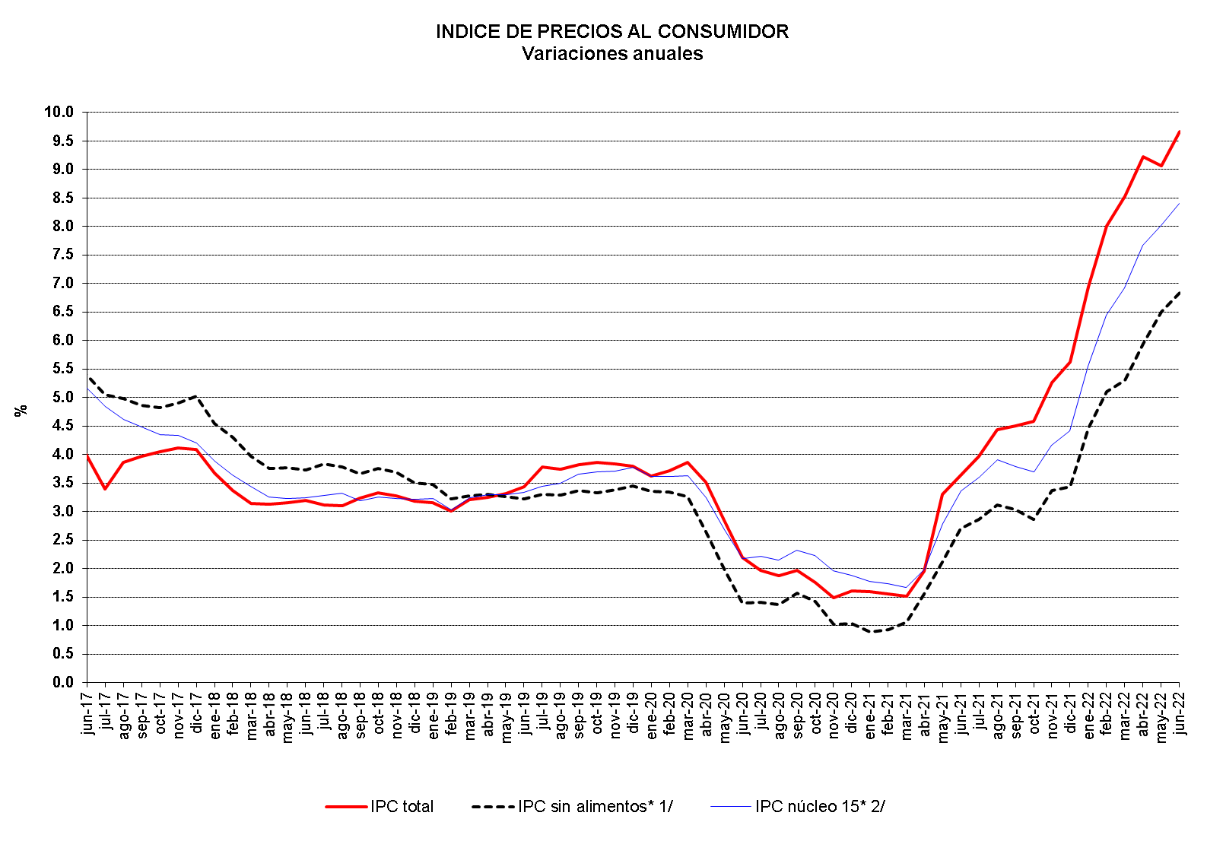

*A partir de la publicación del 9 de octubre/2020, se presenta la información de acuerdo con las nuevas canastas adoptadas por el Banco de la República
(véase https://www.banrep.gov.co/es/el-banco-republica-reviso-definiciones-inflacion-basica-y-clasificaciones-del-ipc-se-analizan-el ).
1/ La canasta de IPC sin alimentos excluye las subclases de alimentos perecederos y procesados.
2/ Excluye los rubros que están en el 15% de la ponderación más volátil de la canasta del IPC.
Fuente: DANE, cálculos Banco de la República, Subgerencia de política monetaria e información económica.

PAGINA 5


Tasas de Interés de Intervención y TIB
Información a 22 de julio de 2022

 | x

Fuente: Banco de la República. Cálculos con información de la Superintendencia Financiera de Colombia.
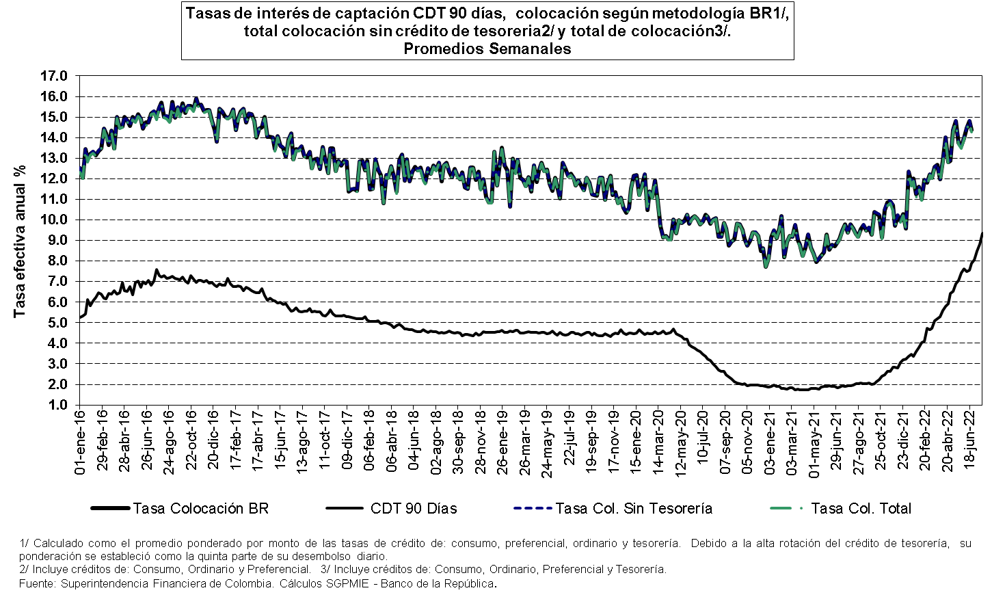

Nota: debido a la revisión de la información del nuevo formato de reporte de tasas de colocación de la Superintendencia Financiera
de Colombia, los últimos datos disponibles corresponden al 24/06/2022.
Tasa de interés de los TES en el mercado secundario
 | 30 - Jun - 2032 | 24 - Jul - 2024
42747 | 6.971 | 6.56852951
42748 | 7.053 | 6.6376609
42751 | 7.086 | 6.69234522
42752 | 7.02 | 6.65375039
42753 | 7.035 | 6.69509246
42754 | 7.082 | 6.72604826
42755 | 7.056 | 6.72993293
42758 | 7.034 | 6.6440515
42759 | 7.02 | 6.65488538
42760 | 7.032 | 6.61670008
42761 | 7.01 | 6.57966667
42762 | 6.984 | 6.55747399
42765 | 7.065 | 6.66128148
42766 | 7.071 | 6.68758295
42767 | 7.068 | 6.68606897
42768 | 7.023 | 6.63133011
42769 | 6.994 | 6.61332979
42772 | 7.011 | 6.64684789
42773 | 6.985 | 6.60517771
42774 | 6.944 | 6.56908654
42775 | 6.962 | 6.58354575
42776 | 6.956 | 6.59601342
42779 | 6.966 | 6.59520871
42780 | 6.974 | 6.64325455
42781 | 7.039 | 6.70286713
42782 | 7.115 | 6.71059353
42783 | 7.252 | 6.8370813
42786 | 7.264 | 6.82314947
42787 | 7.286 | 6.82311111
42788 | 7.24 | 6.75624405
42789 | 7.175 | 6.6941271
42790 | 7.18 | 6.70161323
42793 | 7.151 | 6.62547576
42794 | 7.241 | 6.71383019
42795 | 7.297 | 6.79807009
42796 | 7.36 | 6.83701155
42797 | 7.335 | 6.80702101
42800 | 7.321 | 6.77505792
42801 | 7.39392593 | 6.89679273
42802 | 7.478 | 6.93574026
42803 | 7.43 | 6.92410256
42804 | 7.331 | 6.88237443
42807 | 7.327 | 6.87085446
42808 | 7.26585551 | 6.81502135
42809 | 7.253 | 6.74594673
42810 | 7.165 | 6.67017182
42811 | 7.101 | 6.61803871
42814 | #N/A | #N/A
42815 | 7.132 | 6.59554948
42816 | 7.098 | 6.57506811
...
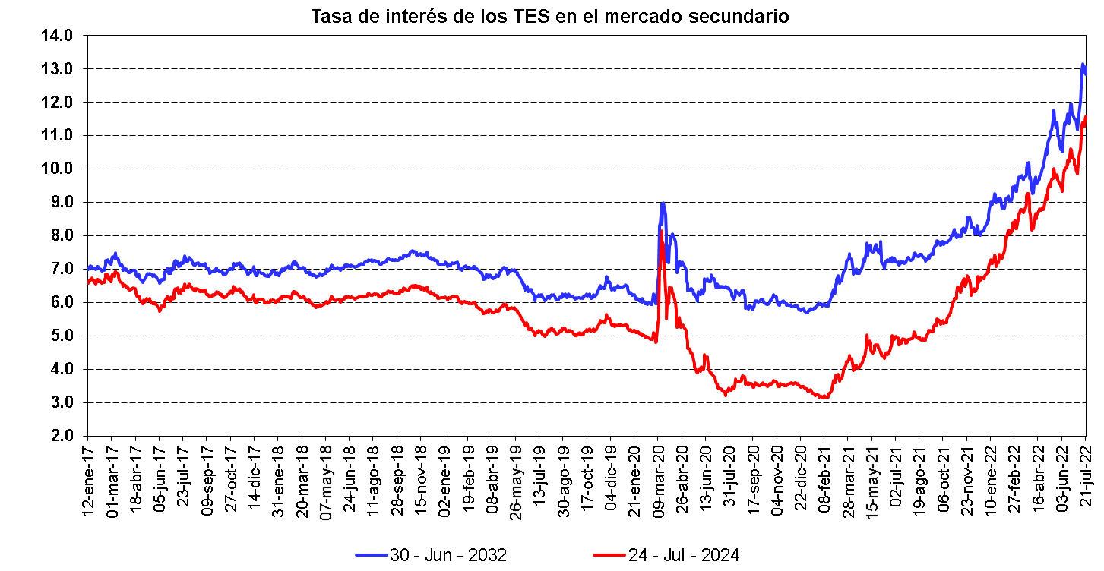

Fuente: Banco de la República-SEN.

